наличие
Женский ассортимент. Наличие товара на складе 26.05.2025 |  |  |  |  |  |  |  |  |  | 135
Заказчик
Транспортная компания
Заказ от
Комментарий
Страна производителя | Бренд | Описание | Фото позиции | Наименование модели/артикул/цвет | Комментарий | Размерный ряд (наличие на складе) | Цена без НДС | Заказ шт вводим необходимое кол-во | Сумма заказа
МАКСИ Стандарт однотон
Россия | Santini | кулирная гладь 95% хлопок 5% эластан Трусы женские модель "Макси" с высокой линией талии, широким боком, комфортная закрытая посадка по ягодицам | 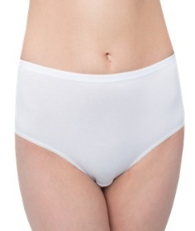 | Трусы женские Макси Стандарт белый | 196 | 46 | 196.00р. |  | 0.00р.
 |  |  |  |  |  | 48 | 196.00р. |  | 0.00р.
 |  |  |  |  |  | 50 | 196.00р. |  | 0.00р.
 |  |  |  |  |  | 52 | 196.00р. |  | 0.00р.
 |  |  |  |  |  | 54 | 196.00р. |  | 0.00р.
 |  |  |  |  |  | 56 | 196.00р. |  | 0.00р.
 |  |  |  |  | Итого |  |  | 0 | 0.00р.
Россия | Santini | кулирная гладь 95% хлопок 5% эластан Трусы женские модель "Макси" с высокой линией талии, широким боком, комфортная закрытая посадка по ягодицам | 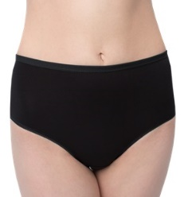 | Трусы женские Макси Стандарт черный |  | 46 | 196.00р. |  | 0.00р.
 |  |  |  |  |  | 48 | 196.00р. |  | 0.00р.
 |  |  |  |  |  | 50 | 196.00р. |  | 0.00р.
 |  |  |  |  |  | 52 | 196.00р. |  | 0.00р.
 |  |  |  |  |  | 54 | 196.00р. |  | 0.00р.
 |  |  |  |  |  | 56 | 196.00р. |  | 0.00р.
 |  |  |  |  | Итого |  |  | 0 | 0.00р.
Россия | Santini | кулирная гладь 95% хлопок 5% эластан Трусы женские модель "Макси" с высокой линией талии, широким боком, комфортная закрытая посадка по ягодицам | 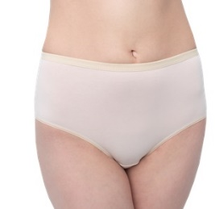 | Трусы женские Макси Стандарт бежевый |  | 46 | 196.00р. |  | 0.00р.
 |  |  |  |  |  | 48 | 196.00р. |  | 0.00р.
 |  |  |  |  |  | 50 | 196.00р. |  | 0.00р.
 |  |  |  |  |  | 52 | 196.00р. |  | 0.00р.
 |  |  |  |  |  | 54 | 196.00р. |  | 0.00р.
 |  |  |  |  |  | 56 | 196.00р. |  | 0.00р.
 |  |  |  |  | Итого |  |  | 0 | 0.00р.
Россия | Santini | кулирная гладь 95% хлопок 5% эластан Трусы женские модель "Макси" с высокой линией талии, широким боком, комфортная закрытая посадка по ягодицам | 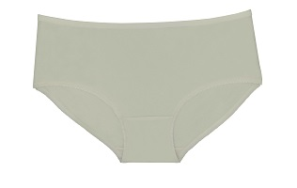 | Трусы женские Макси Стандарт молочный |  | нет | 196.00р. |  | 0.00р.
 |  |  |  |  |  | нет | 196.00р. |  | 0.00р.
 |  |  |  |  |  | 50 | 196.00р. |  | 0.00р.
 |  |  |  |  |  | 52 | 196.00р. |  | 0.00р.
 |  |  |  |  |  | нет | 196.00р. |  | 0.00р.
 |  |  |  |  |  | нет | 196.00р. |  | 0.00р.
 |  |  |  |  | Итого |  |  | 0 | 0.00р.
Россия | Santini | кулирная гладь 95% хлопок 5% эластан Трусы женские модель "Макси" с высокой линией талии, широким боком, комфортная закрытая посадка по ягодицам | 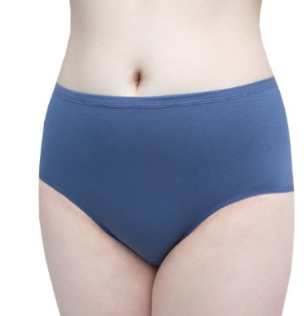 | Трусы женские Макси Стандарт Индиго Джинс |  | 46 | 196.00р. |  | 0.00р.
 |  |  |  |  |  | 48 | 196.00р. |  | 0.00р.
 |  |  |  |  |  | 50 | 196.00р. |  | 0.00р.
 |  |  |  |  |  | 52 | 196.00р. |  | 0.00р.
 |  |  |  |  |  | 54 | 196.00р. |  | 0.00р.
 |  |  |  |  |  | 56 | 196.00р. |  | 0.00р.
 |  |  |  |  |  | Итого |  | 0 | 0.00р.
Россия | Santini | кулирная гладь 95% хлопок 5% эластан Трусы женские модель "Макси" с высокой линией талии, широким боком, комфортная закрытая посадка по ягодицам | 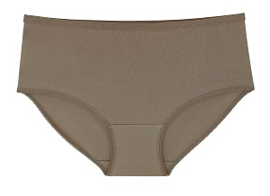 | Трусы женские Макси Стандарт Кофе с молоком |  | 46 | 196.00р. |  | 0.00р.
 |  |  |  |  |  | 48 | 196.00р. |  | 0.00р.
 |  |  |  |  |  | 50 | 196.00р. |  | 0.00р.
 |  |  |  |  |  | 52 | 196.00р. |  | 0.00р.
 |  |  |  |  |  | 54 | 196.00р. |  | 0.00р.
 |  |  |  |  |  | 56 | 196.00р. |  | 0.00р.
 |  |  |  |  |  | Итого |  | 0 | 0.00р.
Россия | Santini | кулирная гладь 95% хлопок 5% эластан Трусы женские модель "Макси" с высокой линией талии, широким боком, комфортная закрытая посадка по ягодицам | 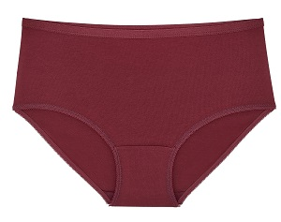 | Трусы женские Макси Стандарт Бордовый |  | 46 | 196.00р. |  | 0.00р.
 |  |  |  |  |  | 48 | 196.00р. |  | 0.00р.
 |  |  |  |  |  | 50 | 196.00р. |  | 0.00р.
 |  |  |  |  |  | 52 | 196.00р. |  | 0.00р.
 |  |  |  |  |  | 54 | 196.00р. |  | 0.00р.
 |  |  |  |  |  | 56 | 196.00р. |  | 0.00р.
 |  |  |  |  |  | Итого |  | 0 | 0.00р.
Россия | Santini | кулирная гладь 95% хлопок 5% эластан Трусы женские модель "Макси" с высокой линией талии, широким боком, комфортная закрытая посадка по ягодицам | 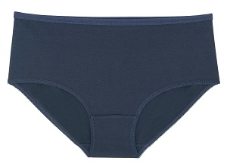 | Трусы женские Макси Стандарт Темно-синий |  | 46 | 196.00р. |  | 0.00р.
 |  |  |  |  |  | нет | 196.00р. |  | 0.00р.
 |  |  |  |  |  | нет | 196.00р. |  | 0.00р.
 |  |  |  |  |  | 52 | 196.00р. |  | 0.00р.
 |  |  |  |  |  | нет | 196.00р. |  | 0.00р.
 |  |  |  |  |  | нет | 196.00р. |  | 0.00р.
 |  |  |  |  |  | Итого |  | 0 | 0.00р.
ИТОГО по позиции МАКСИ СТАНДАРТ однотон |  |  |  |  |  |  |  | 0 | 0.00р.
МАКСИ Стандарт набивка
Россия | Santini | кулирная гладь 95% хлопок 5% эластан Трусы женские модель "Макси" с высокой линией талии, широким боком, комфортная закрытая посадка по ягодицам | 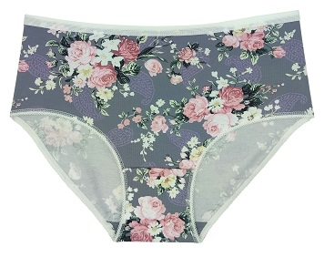 | Трусы женские Макси Стандарт "Розы фон серый" | 213 | 46 | 213.00р. |  | 0.00р.
 |  |  |  |  |  | 48 | 213.00р. |  | 0.00р.
 |  |  |  |  |  | 50 | 213.00р. |  | 0.00р.
 |  |  |  |  |  | 52 | 213.00р. |  | 0.00р.
 |  |  |  |  |  | 54 | 213.00р. |  | 0.00р.
 |  |  |  |  |  | 56 | 213.00р. |  | 0.00р.
 |  |  |  |  | Итого |  |  | 0 | 0.00р.
Россия | Santini | кулирная гладь 95% хлопок 5% эластан Трусы женские модель "Макси" с высокой линией талии, широким боком, комфортная закрытая посадка по ягодицам | 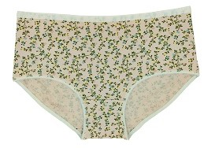 | Трусы женские Макси Стандарт "Мелкие цветы фон розовый" | 190 | 46 | 213.00р. |  | 0.00р.
 |  |  |  |  |  | 48 | 213.00р. |  | 0.00р.
 |  |  |  |  |  | 50 | 213.00р. |  | 0.00р.
 |  |  |  |  |  | 52 | 213.00р. |  | 0.00р.
 |  |  |  |  |  | 54 | 213.00р. |  | 0.00р.
 |  |  |  |  |  | 56 | 213.00р. |  | 0.00р.
 |  |  |  |  | Итого |  |  | 0 | 0.00р.
Россия | Santini | кулирная гладь 95% хлопок 5% эластан Трусы женские модель "Макси" с высокой линией талии, широким боком, комфортная закрытая посадка по ягодицам | 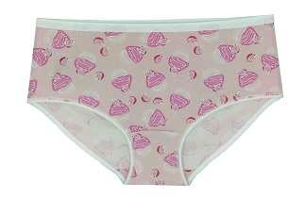 | Трусы женские Макси Стандарт "Пирожные" | 190 | нет | 213.00р. |  | 0.00р.
 |  |  |  |  |  | нет | 213.00р. |  | 0.00р.
 |  |  |  |  |  | 50 | 213.00р. |  | 0.00р.
 |  |  |  |  |  | 52 | 213.00р. |  | 0.00р.
 |  |  |  |  |  | нет | 213.00р. |  | 0.00р.
 |  |  |  |  |  | нет | 213.00р. |  | 0.00р.
 |  |  |  |  | Итого |  |  | 0 | 0.00р.
Россия | Santini | кулирная гладь 95% хлопок 5% эластан Трусы женские модель "Макси" с высокой линией талии, широким боком, комфортная закрытая посадка по ягодицам | 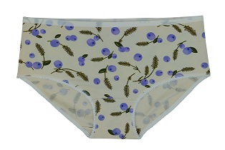 | Трусы женские Макси Стандарт "Черника фон экрю" | 190 | 46 | 213.00р. |  | 0.00р.
 |  |  |  |  |  | 48 | 213.00р. |  | 0.00р.
 |  |  |  |  |  | 50 | 213.00р. |  | 0.00р.
 |  |  |  |  |  | 52 | 213.00р. |  | 0.00р.
 |  |  |  |  |  | 54 | 213.00р. |  | 0.00р.
 |  |  |  |  |  | 56 | 213.00р. |  | 0.00р.
 |  |  |  |  | Итого |  |  | 0 | 0.00р.
Россия | Santini | кулирная гладь 95% хлопок 5% эластан Трусы женские модель "Макси" с высокой линией талии, широким боком, комфортная закрытая посадка по ягодицам | 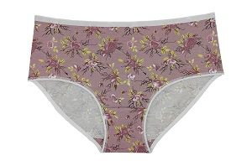 | Трусы женские Макси Стандарт "Цветы фон пудра" | 190 | 46 | 213.00р. |  | 0.00р.
 |  |  |  |  |  | 48 | 213.00р. |  | 0.00р.
 |  |  |  |  |  | 50 | 213.00р. |  | 0.00р.
 |  |  |  |  |  | 52 | 213.00р. |  | 0.00р.
 |  |  |  |  |  | 54 | 213.00р. |  | 0.00р.
 |  |  |  |  |  | 56 | 213.00р. |  | 0.00р.
 |  |  |  |  | Итого |  |  | 0 | 0.00р.
Россия | Santini | кулирная гладь 95% хлопок 5% эластан Трусы женские модель "Макси" с высокой линией талии, широким боком, комфортная закрытая посадка по ягодицам | 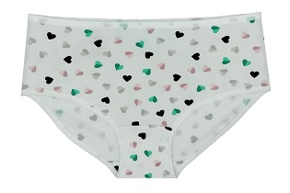 | Трусы женские Макси Стандарт "Сердечки фон белый" | 190 | 46 | 213.00р. |  | 0.00р.
 |  |  |  |  |  | 48 | 213.00р. |  | 0.00р.
 |  |  |  |  |  | нет | 213.00р. |  | 0.00р.
 |  |  |  |  |  | нет | 213.00р. |  | 0.00р.
 |  |  |  |  |  | нет | 213.00р. |  | 0.00р.
 |  |  |  |  |  | нет | 213.00р. |  | 0.00р.
 |  |  |  |  | Итого |  |  | 0 | 0.00р.
Россия | Santini | кулирная гладь 95% хлопок 5% эластан Трусы женские модель "Макси" с высокой линией талии, широким боком, комфортная закрытая посадка по ягодицам | 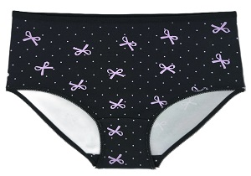 | Трусы женские Макси Стандарт "Бантики" | 190 | 46 | 213.00р. |  | 0.00р.
 |  |  |  |  |  | 48 | 213.00р. |  | 0.00р.
 |  |  |  |  |  | 50 | 213.00р. |  | 0.00р.
 |  |  |  |  |  | 52 | 213.00р. |  | 0.00р.
 |  |  |  |  |  | 54 | 213.00р. |  | 0.00р.
 |  |  |  |  |  | нет | 213.00р. |  | 0.00р.
 |  |  |  |  | Итого |  |  | 0 | 0.00р.
Россия | Santini | кулирная гладь 95% хлопок 5% эластан Трусы женские модель "Макси" с высокой линией талии, широким боком, комфортная закрытая посадка по ягодицам | 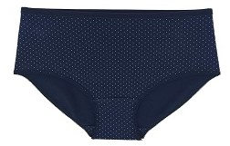 | Трусы женские Макси Стандарт Мелкий горох фон темно-синий | Мел | 46 | 213.00р. |  | 0.00р.
 |  |  |  |  |  | 48 | 213.00р. |  | 0.00р.
 |  |  |  |  |  | 50 | 213.00р. |  | 0.00р.
 |  |  |  |  |  | 52 | 213.00р. |  | 0.00р.
 |  |  |  |  |  | 54 | 213.00р. |  | 0.00р.
 |  |  |  |  |  | 56 | 213.00р. |  | 0.00р.
 |  |  |  |  | Итого |  |  | 0 | 0.00р.
Россия | Santini | кулирная гладь 95% хлопок 5% эластан Трусы женские модель "Макси" с высокой линией талии, широким боком, комфортная закрытая посадка по ягодицам | 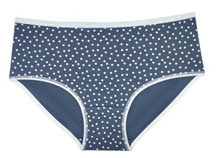 | Трусы женские Макси Стандарт Горох фон серый | 190 | 46 | 213.00р. |  | 0.00р.
 |  |  |  |  |  | 48 | 213.00р. |  | 0.00р.
 |  |  |  |  |  | 50 | 213.00р. |  | 0.00р.
 |  |  |  |  |  | 52 | 213.00р. |  | 0.00р.
 |  |  |  |  |  | 54 | 213.00р. |  | 0.00р.
 |  |  |  |  |  | 56 | 213.00р. |  | 0.00р.
 |  |  |  |  | Итого |  |  | 0 | 0.00р.
Россия | Santini | кулирная гладь 95% хлопок 5% эластан Трусы женские модель "Макси" с высокой линией талии, широким боком, комфортная закрытая посадка по ягодицам | 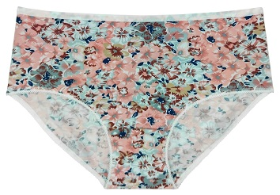 | Трусы женские Макси Стандарт Цветы фон коралл | Мел | 46 | 213.00р. |  | 0.00р.
 |  |  |  |  |  | 48 | 213.00р. |  | 0.00р.
 |  |  |  |  |  | 50 | 213.00р. |  | 0.00р.
 |  |  |  |  |  | 52 | 213.00р. |  | 0.00р.
 |  |  |  |  |  | 54 | 213.00р. |  | 0.00р.
 |  |  |  |  |  | 56 | 213.00р. |  | 0.00р.
 |  |  |  |  | Итого |  |  | 0 | 0.00р.
Россия | Santini | кулирная гладь 95% хлопок 5% эластан Трусы женские модель "Макси" с высокой линией талии, широким боком, комфортная закрытая посадка по ягодицам | 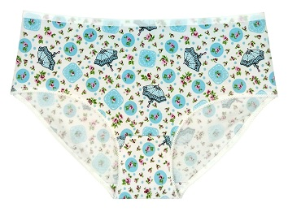 | Трусы женские Макси Стандарт Зонтики фон белый | 190 | 46 | 213.00р. |  | 0.00р.
 |  |  |  |  |  | 48 | 213.00р. |  | 0.00р.
 |  |  |  |  |  | 50 | 213.00р. |  | 0.00р.
 |  |  |  |  |  | 52 | 213.00р. |  | 0.00р.
 |  |  |  |  |  | 54 | 213.00р. |  | 0.00р.
 |  |  |  |  |  | 56 | 213.00р. |  | 0.00р.
 |  |  |  |  | Итого |  |  | 0 | 0.00р.
Россия | Santini | кулирная гладь 95% хлопок 5% эластан Трусы женские модель "Макси" с высокой линией талии, широким боком, комфортная закрытая посадка по ягодицам | 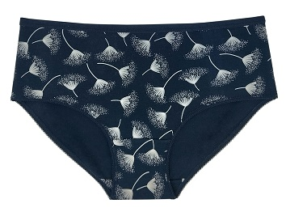 | Трусы женские Макси Стандарт Одуванчики фон синий | 190 | 46 | 213.00р. |  | 0.00р.
 |  |  |  |  |  | 48 | 213.00р. |  | 0.00р.
 |  |  |  |  |  | 50 | 213.00р. |  | 0.00р.
 |  |  |  |  |  | 52 | 213.00р. |  | 0.00р.
 |  |  |  |  |  | 54 | 213.00р. |  | 0.00р.
 |  |  |  |  |  | 56 | 213.00р. |  | 0.00р.
 |  |  |  |  | Итого |  |  | 0 | 0.00р.
ИТОГО по позиции МАКСИ СТАНДАРТ набивка |  |  |  |  |  |  |  | 0 | 0.00р.
МАКСИ Милана с эластичной резинкой-сеткой 25мм
Россия | Santini | кулирная гладь 95% хлопок 5% эластан Трусы женские модель "Макси" с высокой линией талии, широким боком, комфортная закрытая посадка по ягодицам | 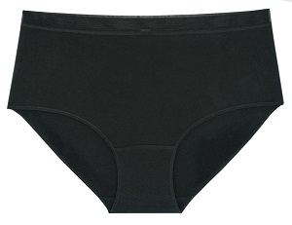 | Трусы женские Макси Милана Черный | Мел | 46 | 220.00р. |  | 0.00р.
 |  |  |  |  |  | 48 | 220.00р. |  | 0.00р.
 |  |  |  |  |  | 50 | 220.00р. |  | 0.00р.
 |  |  |  |  |  | 52 | 220.00р. |  | 0.00р.
 |  |  |  |  |  | 54 | 220.00р. |  | 0.00р.
 |  |  |  |  |  | 56 | 220.00р. |  | 0.00р.
 |  |  |  |  | Итого |  |  | 0 | 0.00р.
Россия | Santini | кулирная гладь 95% хлопок 5% эластан Трусы женские модель "Макси" с высокой линией талии, широким боком, комфортная закрытая посадка по ягодицам | 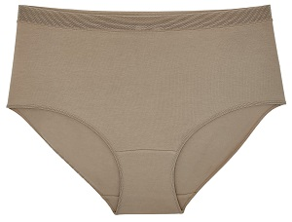 | Трусы женские Макси Милана Кофе с молоком | 190 | 46 | 220.00р. |  | 0.00р.
 |  |  |  |  |  | 48 | 220.00р. |  | 0.00р.
 |  |  |  |  |  | 50 | 220.00р. |  | 0.00р.
 |  |  |  |  |  | 52 | 220.00р. |  | 0.00р.
 |  |  |  |  |  | 54 | 220.00р. |  | 0.00р.
 |  |  |  |  |  | 56 | 220.00р. |  | 0.00р.
 |  |  |  |  | Итого |  |  | 0 | 0.00р.
ИТОГО по позиции МАКСИ Милана |  |  |  |  |  |  |  | 0 | 0.00р.
МАКСИ "Елена" с эластичным кружевом по линии талии 35мм
Россия | Santini | кулирная гладь 95% хлопок 5% эластан 100% полиэфир Трусы женские модель Макси "Елена" с высокой линией талии, со средней высотой бока, комфортная закрытая посадка по ягодицам, по ножкам ажурная резинка, сверху по талии эластичноу кружево шириной 35мм. | 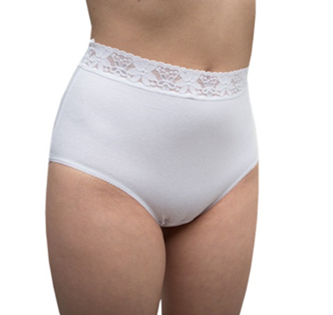 | Трусы женские Макси "Елена" белый с кружевом 35мм | 208 | 46 | 208.00р. |  | 0.00р.
 |  |  |  |  |  | 48 | 208.00р. |  | 0.00р.
 |  |  |  |  |  | 50 | 208.00р. |  | 0.00р.
 |  |  |  |  |  | 52 | 208.00р. |  | 0.00р.
 |  |  |  |  |  | 54 | 208.00р. |  | 0.00р.
 |  |  |  |  |  | 56 | 208.00р. |  | 0.00р.
 |  |  |  |  | Итого |  |  | 0 | 0.00р.
Россия | Santini | кулирная гладь 95% хлопок 5% эластан 100% полиэфир Трусы женские модель Макси "Елена" с высокой линией талии, со средней высотой бока, комфортная закрытая посадка по ягодицам, по ножкам ажурная резинка, сверху по талии эластичноу кружево шириной 35мм. | 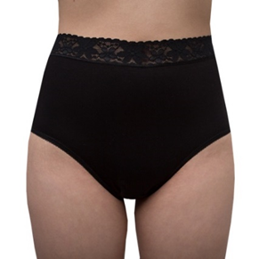 | Трусы женские Макси "Елена" с кружевом 35мм черный |  | 46 | 208.00р. |  | 0.00р.
 |  |  |  |  |  | 48 | 208.00р. |  | 0.00р.
 |  |  |  |  |  | 50 | 208.00р. |  | 0.00р.
 |  |  |  |  |  | 52 | 208.00р. |  | 0.00р.
 |  |  |  |  |  | 54 | 208.00р. |  | 0.00р.
 |  |  |  |  |  | 56 | 208.00р. |  | 0.00р.
 |  |  |  |  | Итого |  |  | 0 | 0.00р.
Россия | Santini | кулирная гладь 95% хлопок 5% эластан 100% полиэфир Трусы женские модель Макси "Елена" с высокой линией талии, со средней высотой бока, комфортная закрытая посадка по ягодицам, по ножкам ажурная резинка, сверху по талии эластичноу кружево шириной 35мм. | 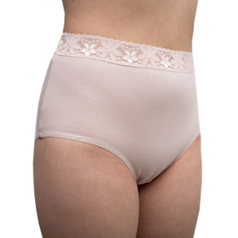 | Трусы женские Макси "Елена" с кружевом 35мм бежевый |  | 46 | 208.00р. |  | 0.00р.
 |  |  |  |  |  | 48 | 208.00р. |  | 0.00р.
 |  |  |  |  |  | 50 | 208.00р. |  | 0.00р.
 |  |  |  |  |  | 52 | 208.00р. |  | 0.00р.
 |  |  |  |  |  | 54 | 208.00р. |  | 0.00р.
 |  |  |  |  |  | 56 | 208.00р. |  | 0.00р.
 |  |  |  |  | Итого |  |  | 0 | 0.00р.
Россия | Santini | кулирная гладь 95% хлопок 5% эластан 100% полиэфир Трусы женские модель Макси "Елена" с высокой линией талии, со средней высотой бока, комфортная закрытая посадка по ягодицам, по ножкам ажурная резинка, сверху по талии эластичноу кружево шириной 35мм. | 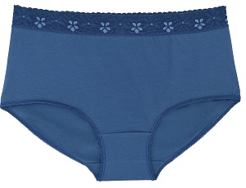 | Трусы женские Макси "Елена" с кружевом 35мм индиго |  | 46 | 208.00р. |  | 0.00р.
 |  |  |  |  |  | 48 | 208.00р. |  | 0.00р.
 |  |  |  |  |  | 50 | 208.00р. |  | 0.00р.
 |  |  |  |  |  | 52 | 208.00р. |  | 0.00р.
 |  |  |  |  |  | 54 | 208.00р. |  | 0.00р.
 |  |  |  |  |  | 56 | 208.00р. |  | 0.00р.
 |  |  |  |  | Итого |  |  | 0 | 0.00р.
ИТОГО по позиции МАКСИ "Елена" с эластичным кружевом по линии талии 35мм. |  |  |  |  |  |  |  | 0 | 0.00р.
МАКСИ "Линда" с кружевной вставкой
Россия | Santini | кулирная гладь 95% хлопок 5% эластан 100% полиэфир Трусы женские модель Макси "Линда" с высокой линией талии, со средней высотой бока, комфортная закрытая посадка по ягодицам, по ножкам ажурная резинка, в центре вставка из эластичного кружева в тон ткани. | 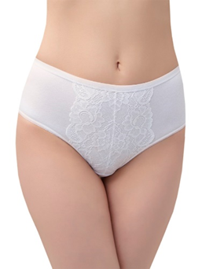 | Трусы женские Макси "Линда" белый | 280 | 46 | 280.00р. |  | 0.00р.
 |  |  |  |  |  | 48 | 280.00р. |  | 0.00р.
 |  |  |  |  |  | 50 | 280.00р. |  | 0.00р.
 |  |  |  |  |  | 52 | 280.00р. |  | 0.00р.
 |  |  |  |  |  | 54 | 280.00р. |  | 0.00р.
 |  |  |  |  |  | 56 | 280.00р. |  | 0.00р.
 |  |  |  |  | Итого |  |  | 0 | 0.00р.
Россия | Santini | кулирная гладь 95% хлопок 5% эластан 100% полиэфир Трусы женские модель Макси "Линда" с высокой линией талии, со средней высотой бока, комфортная закрытая посадка по ягодицам, по ножкам ажурная резинка, в центре вставка из эластичного кружева в тон ткани. | 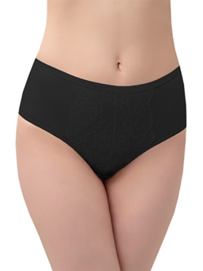 | Трусы женские Макси "Линда" черный |  | 46 | 280.00р. |  | 0.00р.
 |  |  |  |  |  | нет | 280.00р. |  | 0.00р.
 |  |  |  |  |  | 50 | 280.00р. |  | 0.00р.
 |  |  |  |  |  | 52 | 280.00р. |  | 0.00р.
 |  |  |  |  |  | нет | 280.00р. |  | 0.00р.
 |  |  |  |  |  | 56 | 280.00р. |  | 0.00р.
 |  |  |  |  | Итого |  |  | 0 | 0.00р.
Россия | Santini | кулирная гладь 95% хлопок 5% эластан 100% полиэфир Трусы женские модель Макси "Линда" с высокой линией талии, со средней высотой бока, комфортная закрытая посадка по ягодицам, по ножкам ажурная резинка, в центре вставка из эластичного кружева в тон ткани. | 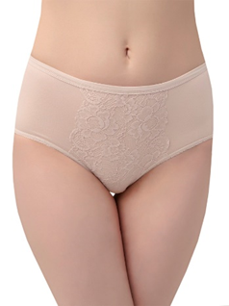 | Трусы женские Макси "Линда" бежевый |  | 46 | 280.00р. |  | 0.00р.
 |  |  |  |  |  | нет | 280.00р. |  | 0.00р.
 |  |  |  |  |  | нет | 280.00р. |  | 0.00р.
 |  |  |  |  |  | нет | 280.00р. |  | 0.00р.
 |  |  |  |  |  | нет | 280.00р. |  | 0.00р.
 |  |  |  |  |  | 56 | 280.00р. |  | 0.00р.
 |  |  |  |  | Итого |  |  | 0 | 0.00р.
Россия | Santini | кулирная гладь 95% хлопок 5% эластан 100% полиэфир Трусы женские модель Макси "Линда" с высокой линией талии, со средней высотой бока, комфортная закрытая посадка по ягодицам, по ножкам ажурная резинка, в центре вставка из эластичного кружева в тон ткани. | 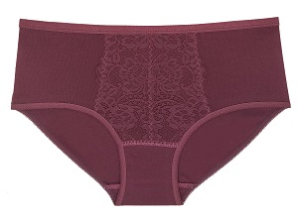 | Трусы женские Макси "Линда" бордовый |  | 46 | 280.00р. |  | 0.00р.
 |  |  |  |  |  | нет | 280.00р. |  | 0.00р.
 |  |  |  |  |  | нет | 280.00р. |  | 0.00р.
 |  |  |  |  |  | 52 | 280.00р. |  | 0.00р.
 |  |  |  |  |  | нет | 280.00р. |  | 0.00р.
 |  |  |  |  |  | нет | 280.00р. |  | 0.00р.
 |  |  |  |  | Итого |  |  | 0 | 0.00р.
Россия | Santini | кулирная гладь 95% хлопок 5% эластан 100% полиэфир Трусы женские модель Макси "Линда" с высокой линией талии, со средней высотой бока, комфортная закрытая посадка по ягодицам, по ножкам ажурная резинка, в центре вставка из эластичного кружева в тон ткани. | 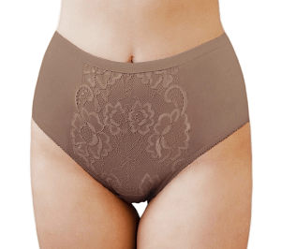 | Трусы женские Макси "Линда" кофе с молоком |  | нет | 280.00р. |  | 0.00р.
 |  |  |  |  |  | нет | 280.00р. |  | 0.00р.
 |  |  |  |  |  | нет | 280.00р. |  | 0.00р.
 |  |  |  |  |  | нет | 280.00р. |  | 0.00р.
 |  |  |  |  |  | нет | 280.00р. |  | 0.00р.
 |  |  |  |  |  | нет | 280.00р. |  | 0.00р.
 |  |  |  |  | Итого |  |  | 0 | 0.00р.
ИТОГО по позиции МАКСИ "Линда" с кружевной вставкой |  |  |  |  |  |  |  | 0 | 0.00р.
МАКСИ "Нора" с эластичным кружевом по ножкам
Россия | Santini | кулирная гладь 95% хлопок 5% эластан, 100% полиэфир Трусы женские модель Макси "Нора" с высокой посадкой, широким боком, комфортная закрытая посадка по ягодицам, по ножкам по переду ажурная резинка, на ножках задней части широкое эластичное кружево | 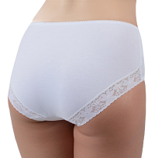 | Трусы женские Макси "Нора" белый | 208 | 46 | 208.00р. |  | 0.00р.
 |  |  |  |  |  | 48 | 208.00р. |  | 0.00р.
 |  |  |  |  |  | 50 | 208.00р. |  | 0.00р.
 |  |  |  |  |  | 52 | 208.00р. |  | 0.00р.
 |  |  |  |  |  | 54 | 208.00р. |  | 0.00р.
 |  |  |  |  |  | 56 | 208.00р. |  | 0.00р.
 |  |  |  |  | Итого |  |  | 0 | 0.00р.
Россия | Santini | кулирная гладь 95% хлопок 5% эластан, 100% полиэфир Трусы женские модель Макси "Нора" с высокой посадкой, широким боком, комфортная закрытая посадка по ягодицам, по ножкам по переду ажурная резинка, на ножках задней части широкое эластичное кружево | 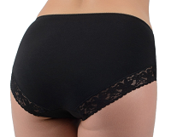 | Трусы женские Макси "Нора" черный |  | 46 | 208.00р. |  | 0.00р.
 |  |  |  |  |  | нет | 208.00р. |  | 0.00р.
 |  |  |  |  |  | нет | 208.00р. |  | 0.00р.
 |  |  |  |  |  | нет | 208.00р. |  | 0.00р.
 |  |  |  |  |  | 54 | 208.00р. |  | 0.00р.
 |  |  |  |  |  | нет | 208.00р. |  | 0.00р.
 |  |  |  |  | Итого |  |  | 0 | 0.00р.
Россия | Santini | кулирная гладь 95% хлопок 5% эластан, 100% полиэфир Трусы женские модель Макси "Нора" с высокой посадкой, широким боком, комфортная закрытая посадка по ягодицам, по ножкам по переду ажурная резинка, на ножках задней части широкое эластичное кружево | 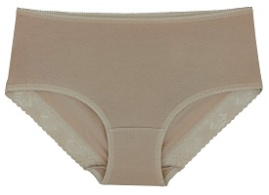 | Трусы женские Макси "Нора" бежевый |  | 46 | 208.00р. |  | 0.00р.
 |  |  |  |  |  | 48 | 208.00р. |  | 0.00р.
 |  |  |  |  |  | 50 | 208.00р. |  | 0.00р.
 |  |  |  |  |  | 52 | 208.00р. |  | 0.00р.
 |  |  |  |  |  | 54 | 208.00р. |  | 0.00р.
 |  |  |  |  |  | 56 | 208.00р. |  | 0.00р.
 |  |  |  |  | Итого |  |  | 0 | 0.00р.
Россия | Santini | кулирная гладь 95% хлопок 5% эластан, 100% полиэфир Трусы женские модель Макси "Нора" с высокой посадкой, широким боком, комфортная закрытая посадка по ягодицам, по ножкам по переду ажурная резинка, на ножках задней части широкое эластичное кружево | 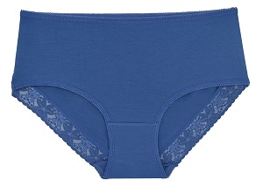 | Трусы женские Макси "Нора" индиго |  | 46 | 208.00р. |  | 0.00р.
 |  |  |  |  |  | 48 | 208.00р. |  | 0.00р.
 |  |  |  |  |  | 50 | 208.00р. |  | 0.00р.
 |  |  |  |  |  | 52 | 208.00р. |  | 0.00р.
 |  |  |  |  |  | нет | 208.00р. |  | 0.00р.
 |  |  |  |  |  | 56 | 208.00р. |  | 0.00р.
 |  |  |  |  | Итого |  |  | 0 | 0.00р.
ИТОГО по позиции МАКСИ "Нора" с эластичным кружевмо по ножкам |  |  |  |  |  |  |  | 0 | 0.00р.
МАКСИ "Аврора" с кружевной вставкой
Россия | Santini | кулирная гладь 95% хлопок 5% эластан 100% полиэфир Трусы женские модель Макси "Аврора" с высокой линией талии, со средней высотой бока, комфортная закрытая посадка по ягодицам, по ножкам ажурная резинка, по верху передней части изделия отделочная кружевная деталь. | 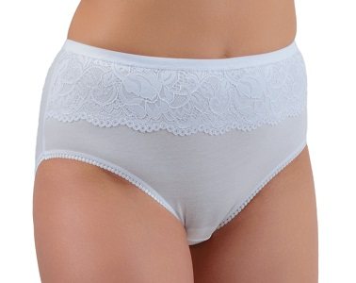 | Трусы женские Макси "Аврора" белый | 232 | 46 | 232.00р. |  | 0.00р.
 |  |  |  |  |  | 48 | 232.00р. |  | 0.00р.
 |  |  |  |  |  | 50 | 232.00р. |  | 0.00р.
 |  |  |  |  |  | 52 | 232.00р. |  | 0.00р.
 |  |  |  |  |  | 54 | 232.00р. |  | 0.00р.
 |  |  |  |  |  | 56 | 232.00р. |  | 0.00р.
 |  |  |  |  | Итого |  |  | 0 | 0.00р.
Россия | Santini | кулирная гладь 95% хлопок 5% эластан, 100% полиэфир Трусы женские модель Макси "Аврора" с высокой линией талии, со средней высотой бока, комфортная закрытая посадка по ягодицам, по ножкам ажурная резинка, по верху передней части изделия отделочная кружевная деталь. | 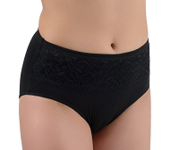 | Трусы женские Макси "Аврора" черный |  | нет | 232.00р. |  | 0.00р.
 |  |  |  |  |  | нет | 232.00р. |  | 0.00р.
 |  |  |  |  |  | нет | 232.00р. |  | 0.00р.
 |  |  |  |  |  | 52 | 232.00р. |  | 0.00р.
 |  |  |  |  |  | 54 | 232.00р. |  | 0.00р.
 |  |  |  |  |  | 56 | 232.00р. |  | 0.00р.
 |  |  |  |  | Итого |  |  | 0 | 0.00р.
Россия | Santini | кулирная гладь 95% хлопок 5% эластан, 100% полиэфир Трусы женские модель Макси "Аврора" с высокой линией талии, со средней высотой бока, комфортная закрытая посадка по ягодицам, по ножкам ажурная резинка, по верху передней части изделия отделочная кружевная деталь. | 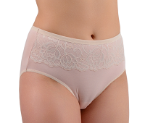 | Трусы женские Макси "Аврора" бежевый |  | 46 | 232.00р. |  | 0.00р.
 |  |  |  |  |  | 48 | 232.00р. |  | 0.00р.
 |  |  |  |  |  | 50 | 232.00р. |  | 0.00р.
 |  |  |  |  |  | 52 | 232.00р. |  | 0.00р.
 |  |  |  |  |  | 54 | 232.00р. |  | 0.00р.
 |  |  |  |  |  | 56 | 232.00р. |  | 0.00р.
 |  |  |  |  | Итого |  |  | 0 | 0.00р.
ИТОГО по позиции МАКСИ "Аврора" с кружевной вставкой |  |  |  |  |  |  |  | 0 | 0.00р.
Макси Супер 4040001
Россия | Santini | кулирная гладь 95% хлопок 5% эластан Трусы женские модель "Макси Супер" с высокой линией талии, широким боком, комфортная закрытая посадка по ягодицам |  | Трусы женские Макси Супер Белый | 277 | 58 | 277.00р. |  | 0.00р.
 |  |  |  |  |  | 60 | 277.00р. |  | 0.00р.
 |  |  |  |  |  | 62 | 277.00р. |  | 0.00р.
 |  |  |  |  |  | 64 | 277.00р. |  | 0.00р.
 |  |  |  |  | Итого |  |  | 0 | 0.00р.
Россия | Santini | кулирная гладь 95% хлопок 5% эластан Трусы женские модель "Макси Супер" с высокой линией талии, широким боком, комфортная закрытая посадка по ягодицам |  | Трусы женские Макси Супер Черный |  | 58 | 277.00р. |  | 0.00р.
 |  |  |  |  |  | 60 | 277.00р. |  | 0.00р.
 |  |  |  |  |  | 62 | 277.00р. |  | 0.00р.
 |  |  |  |  |  | 64 | 277.00р. |  | 0.00р.
 |  |  |  |  | Итого |  |  | 0 | 0.00р.
Россия | Santini | кулирная гладь 95% хлопок 5% эластан Трусы женские модель "Макси Супер" с высокой линией талии, широким боком, комфортная закрытая посадка по ягодицам |  | Трусы женские Макси Супер Бежевый |  | нет | 277.00р. |  | 0.00р.
 |  |  |  |  |  | 60 | 277.00р. |  | 0.00р.
 |  |  |  |  |  | 62 | 277.00р. |  | 0.00р.
 |  |  |  |  |  | 64 | 277.00р. |  | 0.00р.
 |  |  |  |  | Итого |  |  | 0 | 0.00р.
Россия | Santini | кулирная гладь 95% хлопок 5% эластан Трусы женские модель "Макси Супер" с высокой линией талии, широким боком, комфортная закрытая посадка по ягодицам |  | Трусы женские Макси Супер Индиго |  | 58 | 277.00р. |  | 0.00р.
 |  |  |  |  |  | 60 | 277.00р. |  | 0.00р.
 |  |  |  |  |  | 62 | 277.00р. |  | 0.00р.
 |  |  |  |  |  | 64 | 277.00р. |  | 0.00р.
 |  |  |  |  | Итого |  |  | 0 | 0.00р.
Россия | Santini | кулирная гладь 95% хлопок 5% эластан Трусы женские модель "Макси Супер" с высокой линией талии, широким боком, комфортная закрытая посадка по ягодицам |  | Трусы женские Макси Супер Бордовый |  | 58 | 277.00р. |  | 0.00р.
 |  |  |  |  |  | 60 | 277.00р. |  | 0.00р.
 |  |  |  |  |  | 62 | 277.00р. |  | 0.00р.
 |  |  |  |  |  | 64 | 277.00р. |  | 0.00р.
 |  |  |  |  | Итого |  |  | 0 | 0.00р.
Итого по позиции Макси Супер 4040001 |  |  |  |  |  |  |  | 0 | 0.00р.
Панталоны с кружевом
Россия | Santini | кулирная гладь 95% хлопок 5% эластан Панталоны "Комфорт" со средней длиной ножки, высокой талией, с широким плотным кружевом 35 мм | 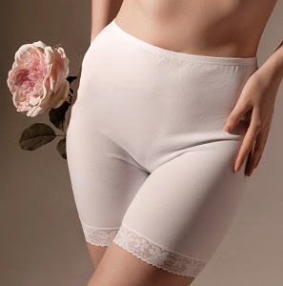 | Панталоны с кружевом "Комфорт" белый | 294 | 46 | 294.00р. |  | 0.00р.
 |  |  |  |  |  | 48 | 294.00р. |  | 0.00р.
 |  |  |  |  |  | 50 | 294.00р. |  | 0.00р.
 |  |  |  |  |  | 52 | 294.00р. |  | 0.00р.
 |  |  |  |  |  | 54 | 294.00р. |  | 0.00р.
 |  |  |  |  |  | 56 | 294.00р. |  | 0.00р.
 |  |  |  |  | Итого |  |  | 0 | 0.00р.
Россия | Santini | кулирная гладь 95% хлопок 5% эластан Панталоны "Комфорт" со средней длиной ножки, высокой талией, с широким плотным кружевом 35 мм | 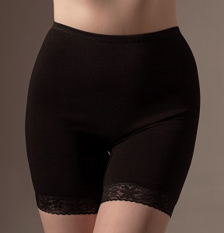 | Панталоны с кружевом "Комфорт" черный |  | 46 | 294.00р. |  | 0.00р.
 |  |  |  |  |  | 48 | 294.00р. |  | 0.00р.
 |  |  |  |  |  | 50 | 294.00р. |  | 0.00р.
 |  |  |  |  |  | 52 | 294.00р. |  | 0.00р.
 |  |  |  |  |  | нет | 294.00р. |  | 0.00р.
 |  |  |  |  |  | нет | 294.00р. |  | 0.00р.
 |  |  |  |  | Итого |  |  | 0 | 0.00р.
Россия | Santini | кулирная гладь 95% хлопок 5% эластан Панталоны "Комфорт" со средней длиной ножки, высокой талией, с широким плотным кружевом 35 мм | 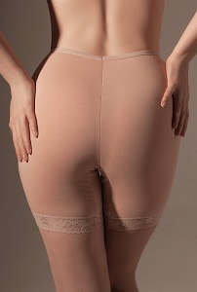 | Панталоны с кружевом "Комфорт" бежевый |  | 46 | 294.00р. |  | 0.00р.
 |  |  |  |  |  | 48 | 294.00р. |  | 0.00р.
 |  |  |  |  |  | 50 | 294.00р. |  | 0.00р.
 |  |  |  |  |  | 52 | 294.00р. |  | 0.00р.
 |  |  |  |  |  | 54 | 294.00р. |  | 0.00р.
 |  |  |  |  |  | 56 | 294.00р. |  | 0.00р.
 |  |  |  |  | Итого |  |  | 0 | 0.00р.
Россия | Santini | кулирная гладь 95% хлопок 5% эластан Панталоны "Элегант" со средней длиной ножки, высокой талией, с широким плотным кружевом 35 мм, по переду двойная утягивающая вставка, двойная ластовица только в межпаховой области | 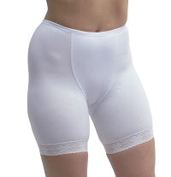 | Панталоны с кружевом "Элегант" белый | 336 | 46 | 346.00р. |  | 0.00р.
 |  |  |  |  |  | 48 | 346.00р. |  | 0.00р.
 |  |  |  |  |  | 50 | 346.00р. |  | 0.00р.
 |  |  |  |  |  | 52 | 346.00р. |  | 0.00р.
 |  |  |  |  |  | 54 | 346.00р. |  | 0.00р.
 |  |  |  |  |  | 56 | 346.00р. |  | 0.00р.
 |  |  |  |  | Итого |  |  | 0 | 0.00р.
Россия | Santini | кулирная гладь 95% хлопок 5% эластан Панталоны "Элегант" со средней длиной ножки, высокой талией, с широким плотным кружевом 35 мм, по переду двойная утягивающая вставка, двойная ластовица только в межпаховой области | 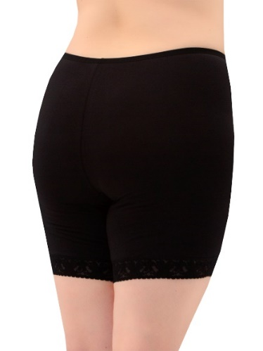 | Панталоны с кружевом "Элегант" черный |  | 46 | 346.00р. |  | 0.00р.
 |  |  |  |  |  | 48 | 346.00р. |  | 0.00р.
 |  |  |  |  |  | 50 | 346.00р. |  | 0.00р.
 |  |  |  |  |  | 52 | 346.00р. |  | 0.00р.
 |  |  |  |  |  | 54 | 346.00р. |  | 0.00р.
 |  |  |  |  |  | нет | 346.00р. |  | 0.00р.
 |  |  |  |  | Итого |  |  | 0 | 0.00р.
Россия | Santini | кулирная гладь 95% хлопок 5% эластан Панталоны "Элегант" со средней длиной ножки, высокой талией, с широким плотным кружевом 35 мм, по переду двойная утягивающая вставка, двойная ластовица только в межпаховой области | 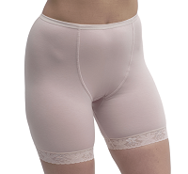 | Панталоны с кружевом "Элегант" бежевый |  | 46 | 346.00р. |  | 0.00р.
 |  |  |  |  |  | 48 | 346.00р. |  | 0.00р.
 |  |  |  |  |  | 50 | 346.00р. |  | 0.00р.
 |  |  |  |  |  | 52 | 346.00р. |  | 0.00р.
 |  |  |  |  |  | 54 | 346.00р. |  | 0.00р.
 |  |  |  |  |  | 56 | 346.00р. |  | 0.00р.
 |  |  |  |  | Итого |  |  | 0 | 0.00р.
Россия | Santini | кулирная гладь 95% хлопок 5% эластан Панталоны "Виктория" со средней длиной ножки, высокой талией, с эластичной бархатной резинкой по ножкам. |  | Панталоны "Виктория" бежевый |  | 46 | 301.00р. |  | 0.00р.
 |  |  |  |  |  | 48 | 301.00р. |  | 0.00р.
 |  |  |  |  |  | 50 | 301.00р. |  | 0.00р.
 |  |  |  |  |  | 52 | 301.00р. |  | 0.00р.
 |  |  |  |  |  | 54 | 301.00р. |  | 0.00р.
 |  |  |  |  |  | 56 | 301.00р. |  | 0.00р.
 |  |  |  |  |  | 58 | 301.00р. |  | 0.00р.
 |  |  |  |  | Итого |  |  | 0 | 0.00р.
Итого по позиции Панталоны |  |  |  |  |  |  |  | 0 | 0.00р.
Слипы однотон
Россия | Santini | кулирная гладь 95% хлопок 5% эластан Классическая модель "Слипы", со средней посадкой по линии талии | 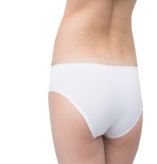 | Трусы женские Слипы белый | 150 | 42 | 150.00р. |  | 0.00р.
 |  |  |  |  |  | 44 | 150.00р. |  | 0.00р.
 |  |  |  |  |  | 46 | 150.00р. |  | 0.00р.
 |  |  |  |  |  | 48 | 150.00р. |  | 0.00р.
 |  |  |  |  |  | 50 | 150.00р. |  | 0.00р.
 |  |  |  |  |  | 52 | 150.00р. |  | 0.00р.
 |  |  |  |  | Итого |  |  | 0 | 0.00р.
Россия | Santini | кулирная гладь 95% хлопок 5% эластан Классическая модель "Слипы", со средней посадкой по линии талии | 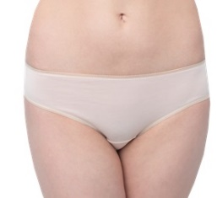 | Трусы женские Слипы бежевый |  | 42 | 150.00р. |  | 0.00р.
 |  |  |  |  |  | 44 | 150.00р. |  | 0.00р.
 |  |  |  |  |  | 46 | 150.00р. |  | 0.00р.
 |  |  |  |  |  | 48 | 150.00р. |  | 0.00р.
 |  |  |  |  |  | 50 | 150.00р. |  | 0.00р.
 |  |  |  |  |  | 52 | 150.00р. |  | 0.00р.
 |  |  |  |  | Итого |  |  | 0 | 0.00р.
Россия | Santini | кулирная гладь 95% хлопок 5% эластан Классическая модель "Слипы", со средней посадкой по линии талии | 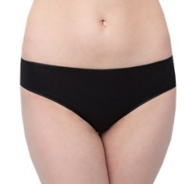 | Трусы женские Слипы черный |  | 42 | 150.00р. |  | 0.00р.
 |  |  |  |  |  | 44 | 150.00р. |  | 0.00р.
 |  |  |  |  |  | 46 | 150.00р. |  | 0.00р.
 |  |  |  |  |  | 48 | 150.00р. |  | 0.00р.
 |  |  |  |  |  | 50 | 150.00р. |  | 0.00р.
 |  |  |  |  |  | 52 | 150.00р. |  | 0.00р.
 |  |  |  |  | Итого |  |  | 0 | 0.00р.
Россия | Santini | кулирная гладь 95% хлопок 5% эластан Классическая модель "Слипы", со средней посадкой по линии талии | 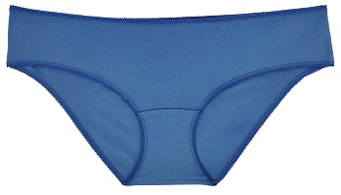 | Трусы женские Слипы индиго джинс |  | 42 | 150.00р. |  | 0.00р.
 |  |  |  |  |  | 44 | 150.00р. |  | 0.00р.
 |  |  |  |  |  | 46 | 150.00р. |  | 0.00р.
 |  |  |  |  |  | 48 | 150.00р. |  | 0.00р.
 |  |  |  |  |  | 50 | 150.00р. |  | 0.00р.
 |  |  |  |  |  | 52 | 150.00р. |  | 0.00р.
 |  |  |  |  |  | 54 | 80.00р. |  | 0.00р.
 |  |  |  |  |  | 56 | 80.00р. |  | 0.00р.
 |  |  |  |  | Итого |  |  | 0 | 0.00р.
Россия | Santini | кулирная гладь 95% хлопок 5% эластан Классическая модель "Слипы", со средней посадкой по линии талии | 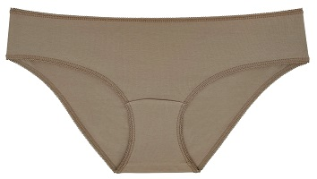 | Трусы женские Слипы кофе с молоком |  | 42 | 150.00р. |  | 0.00р.
 |  |  |  |  |  | 44 | 150.00р. |  | 0.00р.
 |  |  |  |  |  | 46 | 150.00р. |  | 0.00р.
 |  |  |  |  |  | 48 | 150.00р. |  | 0.00р.
 |  |  |  |  |  | 50 | 150.00р. |  | 0.00р.
 |  |  |  |  |  | 52 | 150.00р. |  | 0.00р.
 |  |  |  |  | Итого |  |  | 0 | 0.00р.
Россия | Santini | кулирная гладь 95% хлопок 5% эластан Классическая модель "Слипы", со средней посадкой по линии талии | 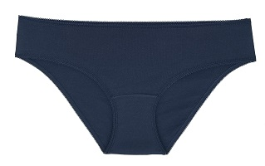 | Трусы женские Слипы темно-синий |  | нет | 150.00р. |  | 0.00р.
 |  |  |  |  |  | нет | 150.00р. |  | 0.00р.
 |  |  |  |  |  | нет | 150.00р. |  | 0.00р.
 |  |  |  |  |  | нет | 150.00р. |  | 0.00р.
 |  |  |  |  |  | нет | 150.00р. |  | 0.00р.
 |  |  |  |  |  | 52 | 150.00р. |  | 0.00р.
 |  |  |  |  | Итого |  |  | 0 | 0.00р.
Россия | Santini | кулирная гладь 95% хлопок 5% эластан Классическая модель "Слипы", со средней посадкой по линии талии |  | Трусы женские Слипы бордовый |  | 42 | 150.00р. |  | 0.00р.
 |  |  |  |  |  | 44 | 150.00р. |  | 0.00р.
 |  |  |  |  |  | 46 | 150.00р. |  | 0.00р.
 |  |  |  |  |  | 48 | 150.00р. |  | 0.00р.
 |  |  |  |  |  | 50 | 150.00р. |  | 0.00р.
 |  |  |  |  |  | 52 | 150.00р. |  | 0.00р.
 |  |  |  |  | Итого |  |  | 0 | 0.00р.
Россия | Santini | кулирная гладь 95% хлопок 5% эластан Классическая модель "Слипы", со средней посадкой по линии талии |  | Трусы женские Слипы красный |  | нет | 150.00р. |  | 0.00р.
 |  |  |  |  |  | нет | 150.00р. |  | 0.00р.
 |  |  |  |  |  | 46 | 150.00р. |  | 0.00р.
 |  |  |  |  |  | нет | 150.00р. |  | 0.00р.
 |  |  |  |  |  | нет | 150.00р. |  | 0.00р.
 |  |  |  |  |  | 52 | 150.00р. |  | 0.00р.
 |  |  |  |  | Итого |  |  | 0 | 0.00р.
Итого по позиции Слипы однотон |  |  |  |  |  |  |  | 0 | 0.00р.
Слипы набивка
Россия | Santini | кулирная гладь 95% хлопок 5% эластан Классическая модель "Слипы", со средней посадкой по линии талии |  | Трусы женские Слипы Розы фон серый | 165 | 42 | 165.00р. |  | 0.00р.
 |  |  |  |  |  | 44 | 165.00р. |  | 0.00р.
 |  |  |  |  |  | 46 | 165.00р. |  | 0.00р.
 |  |  |  |  |  | 48 | 165.00р. |  | 0.00р.
 |  |  |  |  |  | 50 | 165.00р. |  | 0.00р.
 |  |  |  |  |  | 52 | 165.00р. |  | 0.00р.
 |  |  |  |  | Итого |  |  | 0 | 0.00р.
Россия | Santini | кулирная гладь 95% хлопок 5% эластан Классическая модель "Слипы", со средней посадкой по линии талии |  | Трусы женские Слипы Пирожные | 144 | нет | 165.00р. |  | 0.00р.
 |  |  |  |  |  | 46 | 165.00р. |  | 0.00р.
 |  |  |  |  |  | 48 | 165.00р. |  | 0.00р.
 |  |  |  |  |  | нет | 165.00р. |  | 0.00р.
 |  |  |  |  |  | нет | 165.00р. |  | 0.00р.
 |  |  |  |  | Итого |  |  | 0 | 0.00р.
Россия | Santini | кулирная гладь 95% хлопок 5% эластан Классическая модель "Слипы", со средней посадкой по линии талии |  | Трусы женские Слипы Бантики фон черный | 144 | 42 | 165.00р. |  | 0.00р.
 |  |  |  |  |  | 44 | 165.00р. |  | 0.00р.
 |  |  |  |  |  | 46 | 165.00р. |  | 0.00р.
 |  |  |  |  |  | 48 | 165.00р. |  | 0.00р.
 |  |  |  |  |  | 50 | 165.00р. |  | 0.00р.
 |  |  |  |  |  | 52 | 165.00р. |  | 0.00р.
 |  |  |  |  | Итого |  |  | 0 | 0.00р.
Россия | Santini | кулирная гладь 95% хлопок 5% эластан Классическая модель "Слипы", со средней посадкой по линии талии |  | Трусы женские Слипы Мелкие цветы фон розовый | 144 | 42 | 165.00р. |  | 0.00р.
 |  |  |  |  |  | 44 | 165.00р. |  | 0.00р.
 |  |  |  |  |  | 46 | 165.00р. |  | 0.00р.
 |  |  |  |  |  | 48 | 165.00р. |  | 0.00р.
 |  |  |  |  |  | 50 | 165.00р. |  | 0.00р.
 |  |  |  |  |  | 52 | 165.00р. |  | 0.00р.
 |  |  |  |  | Итого |  |  | 0 | 0.00р.
Россия | Santini | кулирная гладь 95% хлопок 5% эластан Классическая модель "Слипы", со средней посадкой по линии талии |  | Трусы женские Слипы Черника фон экрю | 144 | 42 | 165.00р. |  | 0.00р.
 |  |  |  |  |  | 44 | 165.00р. |  | 0.00р.
 |  |  |  |  |  | 46 | 165.00р. |  | 0.00р.
 |  |  |  |  |  | 48 | 165.00р. |  | 0.00р.
 |  |  |  |  |  | 50 | 165.00р. |  | 0.00р.
 |  |  |  |  |  | 52 | 165.00р. |  | 0.00р.
 |  |  |  |  | Итого |  |  | 0 | 0.00р.
Россия | Santini | кулирная гладь 95% хлопок 5% эластан Классическая модель "Слипы", со средней посадкой по линии талии |  | Трусы женские Слипы Сердечки фон белый | 144 | 42 | 165.00р. |  | 0.00р.
 |  |  |  |  |  | 44 | 165.00р. |  | 0.00р.
 |  |  |  |  |  | 46 | 165.00р. |  | 0.00р.
 |  |  |  |  |  | 48 | 165.00р. |  | 0.00р.
 |  |  |  |  |  | 50 | 165.00р. |  | 0.00р.
 |  |  |  |  |  | 52 | 165.00р. |  | 0.00р.
 |  |  |  |  | Итого |  |  | 0 | 0.00р.
Россия | Santini | кулирная гладь 95% хлопок 5% эластан Классическая модель "Слипы", со средней посадкой по линии талии |  | Трусы женские Слипы Горох фон серый | 151 | 42 | 165.00р. |  | 0.00р.
 |  |  |  |  |  | 44 | 165.00р. |  | 0.00р.
 |  |  |  |  |  | 46 | 165.00р. |  | 0.00р.
 |  |  |  |  |  | 48 | 165.00р. |  | 0.00р.
 |  |  |  |  |  | 50 | 165.00р. |  | 0.00р.
 |  |  |  |  |  | 52 | 165.00р. |  | 0.00р.
 |  |  |  |  | Итого |  |  | 0 | 0.00р.
Россия | Santini | кулирная гладь 95% хлопок 5% эластан Классическая модель "Слипы", со средней посадкой по линии талии |  | Трусы женские Слипы Цветы фон коралл | 144 | 42 | 165.00р. |  | 0.00р.
 |  |  |  |  |  | 44 | 165.00р. |  | 0.00р.
 |  |  |  |  |  | 46 | 165.00р. |  | 0.00р.
 |  |  |  |  |  | 48 | 165.00р. |  | 0.00р.
 |  |  |  |  |  | 50 | 165.00р. |  | 0.00р.
 |  |  |  |  |  | 52 | 165.00р. |  | 0.00р.
 |  |  |  |  | Итого |  |  | 0 | 0.00р.
Россия | Santini | кулирная гладь 95% хлопок 5% эластан Классическая модель "Слипы", со средней посадкой по линии талии |  | Трусы женские Слипы Мелкий горох фон темно-синий | 144 | 42 | 165.00р. |  | 0.00р.
 |  |  |  |  |  | 44 | 165.00р. |  | 0.00р.
 |  |  |  |  |  | 46 | 165.00р. |  | 0.00р.
 |  |  |  |  |  | 48 | 165.00р. |  | 0.00р.
 |  |  |  |  |  | 50 | 165.00р. |  | 0.00р.
 |  |  |  |  |  | 52 | 165.00р. |  | 0.00р.
 |  |  |  |  | Итого |  |  | 0 | 0.00р.
Итого по позиции Слипы набивка |  |  |  |  |  |  |  | 0 | 0.00р.
Слипы "Бажена" с эластичным кружевом по линии талии 35мм
Россия | Santini | кулирная гладь 95% хлопок 5% эластан Модель Слипы "Бажена" с эластичным кружевом по линии талии 35мм, со средней посадкой по линии талии. |  | Трусы женские Слипы "Бажена" белый | 166 | 42 | 166.00р. |  | 0.00р.
 |  |  |  |  |  | 44 | 166.00р. |  | 0.00р.
 |  |  |  |  |  | 46 | 166.00р. |  | 0.00р.
 |  |  |  |  |  | 48 | 166.00р. |  | 0.00р.
 |  |  |  |  |  | 50 | 166.00р. |  | 0.00р.
 |  |  |  |  |  | 52 | 166.00р. |  | 0.00р.
 |  |  |  |  | Итого |  |  | 0 | 0.00р.
Россия | Santini | кулирная гладь 95% хлопок 5% эластан Модель Слипы "Бажена" с эластичным кружевом по линии талии 35мм, со средней посадкой по линии талии. |  | Трусы женские Слипы "Бажена" черный |  | 42 | 166.00р. |  | 0.00р.
 |  |  |  |  |  | 44 | 166.00р. |  | 0.00р.
 |  |  |  |  |  | 46 | 166.00р. |  | 0.00р.
 |  |  |  |  |  | 48 | 166.00р. |  | 0.00р.
 |  |  |  |  |  | 50 | 166.00р. |  | 0.00р.
 |  |  |  |  |  | 52 | 166.00р. |  | 0.00р.
 |  |  |  |  | Итого |  |  | 0 | 0.00р.
Россия | Santini | кулирная гладь 95% хлопок 5% эластан Модель Слипы "Бажена" с эластичным кружевом по линии талии 35мм, со средней посадкой по линии талии. |  | Трусы женские Слипы "Бажена" бежевый |  | 42 | 166.00р. |  | 0.00р.
 |  |  |  |  |  | 44 | 166.00р. |  | 0.00р.
 |  |  |  |  |  | 46 | 166.00р. |  | 0.00р.
 |  |  |  |  |  | 48 | 166.00р. |  | 0.00р.
 |  |  |  |  |  | 50 | 166.00р. |  | 0.00р.
 |  |  |  |  |  | 52 | 166.00р. |  | 0.00р.
 |  |  |  |  | Итого |  |  | 0 | 0.00р.
Итого по позиции Слипы "Бажена" с эластичным кружевом по линии талии 35мм |  |  |  |  |  |  |  | 0 | 0.00р.
Трусы женские Бразильяна "Виктория" (Марго)
Россия | Santini | кулирная гладь 95% хлопок 5% эластан. Трусы женские типа Бразильяна "Марго", с высокой посадкой и открытой ластовицей. Талия и срез ножек обработаны эластичной бархатной резинкой. Анатомический шов по задней части изделия. |  | Трусы женские Бразильяна "Марго" черный | 199 | 46 | 199.00р. |  | 0.00р.
...

